エビデンス
試験エビデンス |  |  |  | システム名 |  | 在庫管理システム | 作成者 | 中村
 |  |  |  | 業務分類 |  | Admin
 |  |  |  | 機能 |  | 在庫センター情報 登録 | 作成日 | 2025-06-12
 |  |  |  | 機能ID |  | IT01W005
項番 |  | 1-1 | 画面レイアウト・表示内容を確認
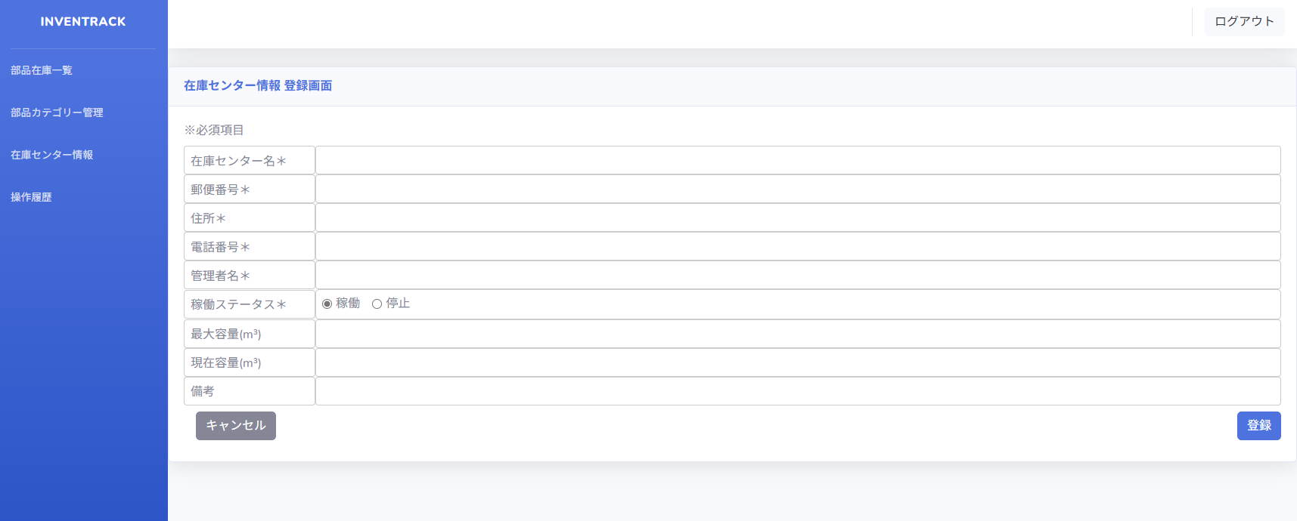
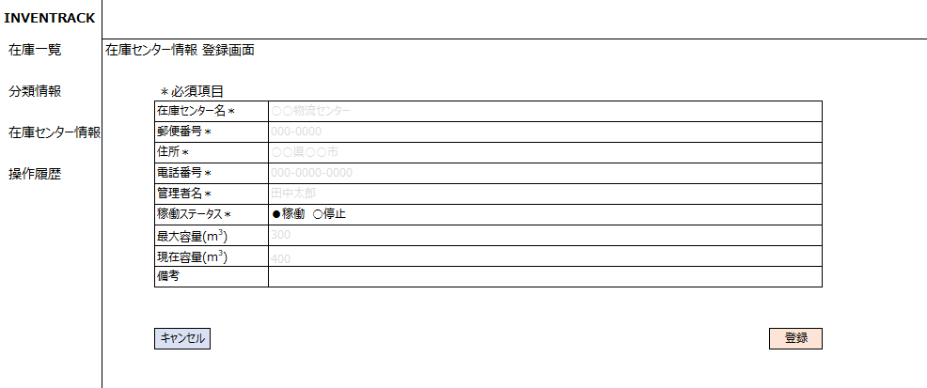

項番 |  | 1-2 | 正常入力の動作確認
登録ボタン押下前 |  |  |  |  | 登録ボタン押下後(一覧遷移)
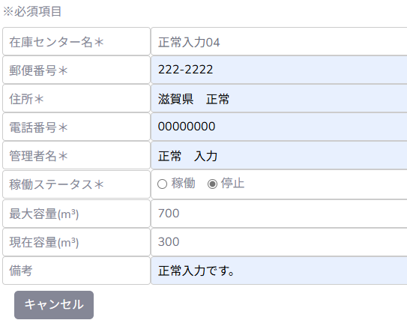

 |  |  |  |  | 登録ボタン押下後(DB)

項番 |  | 1-3 | 在庫センター名、異常入力時の挙動を確認

 | 1.空白チェック
登録ボタン押下前 |  |  |  |  | 登録ボタン押下時 |  |  |  | 登録ボタン押下後
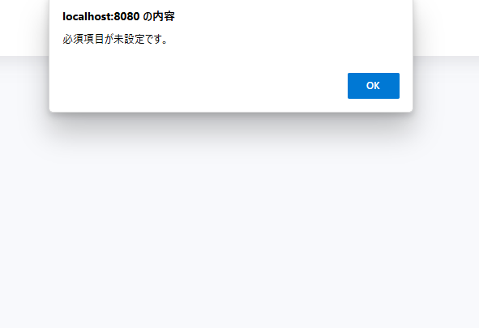

 | 2.不正文字列
登録ボタン押下前 |  |  |  |  | 登録ボタン押下時 |  |  |  | 登録ボタン押下後
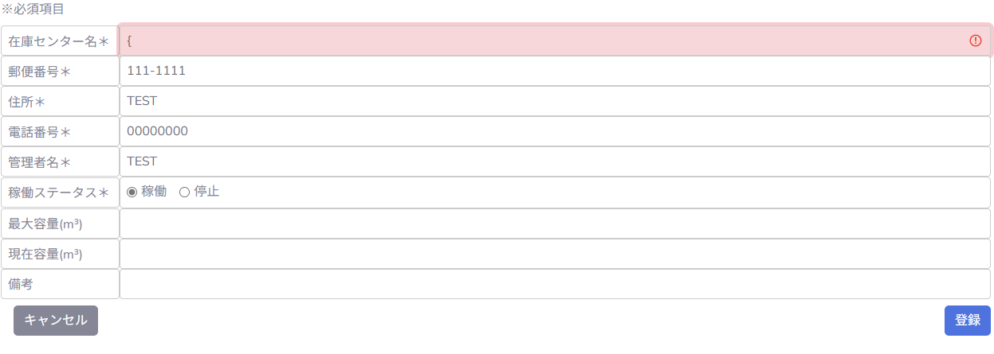
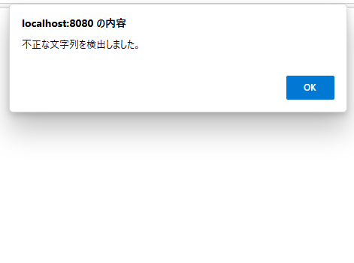

 | 3.文字列超過(20字)確認
登録ボタン押下前 |  |  |  |  | 登録ボタン押下時 |  |  |  | 登録ボタン押下後
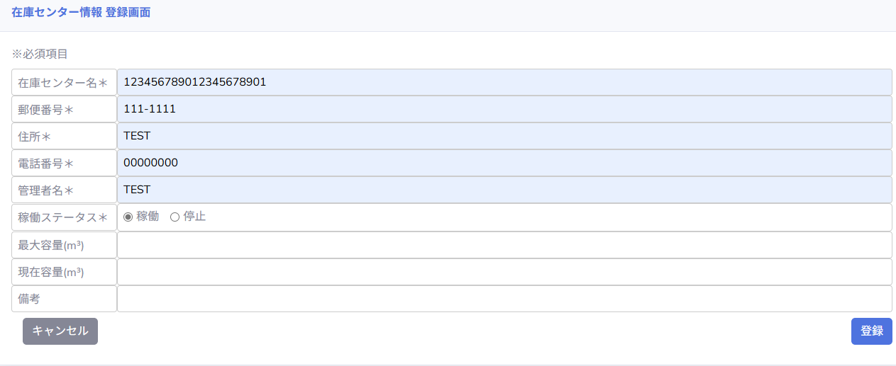
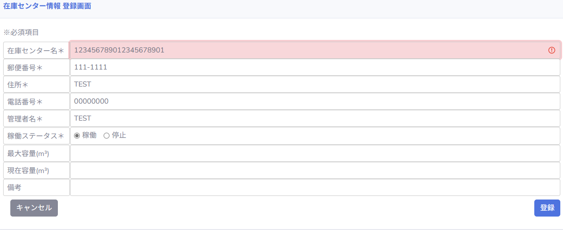

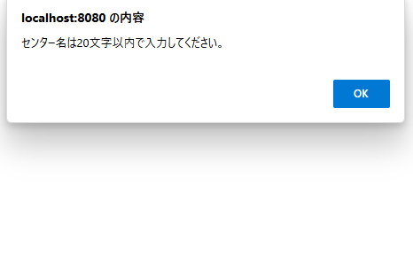

項番 |  | 1-4 | 郵便番号、異常入力時の挙動を確認
 | 1.空白チェック
登録ボタン押下前 |  |  |  |  | 登録ボタン押下時 |  |  |  | 登録ボタン押下後
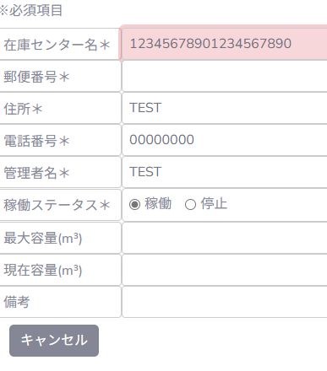
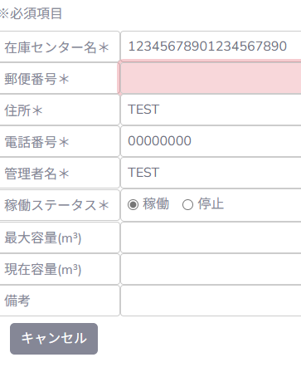

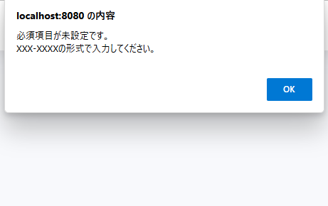

 | 2.文字数超過(9~)
登録ボタン押下前 |  |  |  |  | 登録ボタン押下時 |  |  |  | 登録ボタン押下後
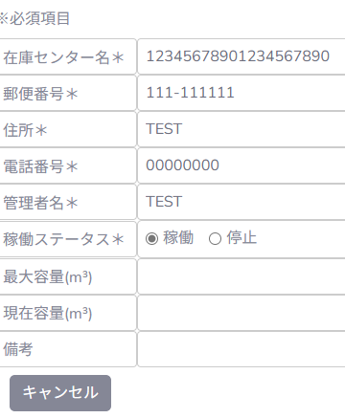
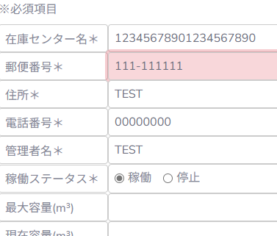

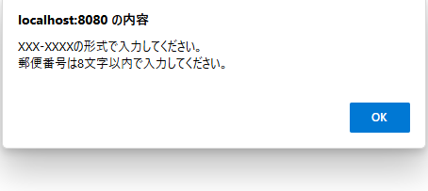

 | 3.XXX-XXXXの形式以外
登録ボタン押下前 |  |  |  |  | 登録ボタン押下時 |  |  |  | 登録ボタン押下後
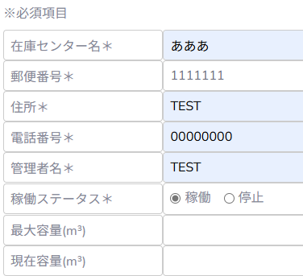
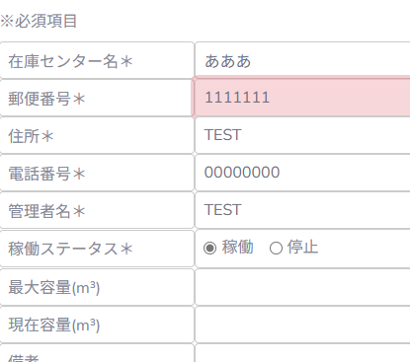

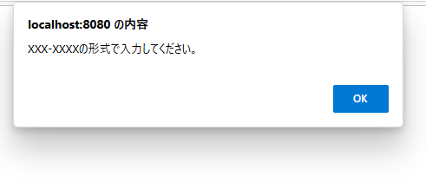

 | 4.不正文字列
登録ボタン押下前 |  |  |  |  | 登録ボタン押下時 |  |  |  | 登録ボタン押下後
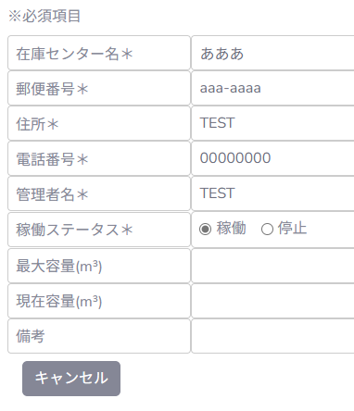

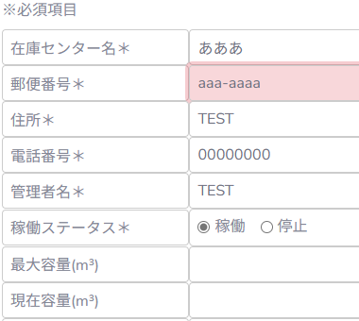

項番 |  | 1-5 | 住所、異常入力時の挙動を確認
 | 1.空白チェック
登録ボタン押下前 |  |  |  |  | 登録ボタン押下時 |  |  |  | 登録ボタン押下後
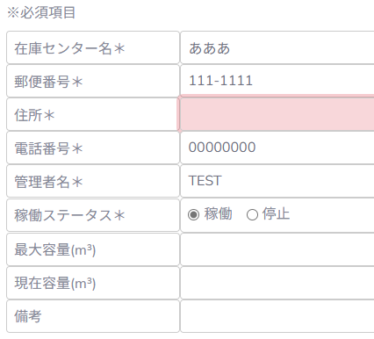
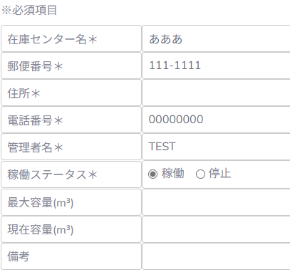

 | 2.文字数超過(256~)
登録ボタン押下前 |  |  |  |  | 登録ボタン押下時 |  |  |  | 登録ボタン押下後




 | 3.不正文字列
登録ボタン押下前 |  |  |  |  | 登録ボタン押下時 |  |  |  | 登録ボタン押下後
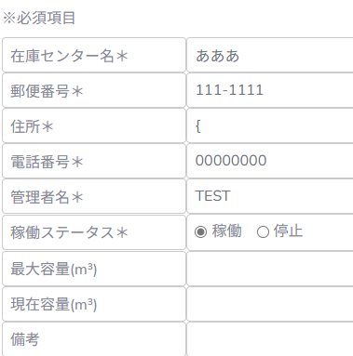
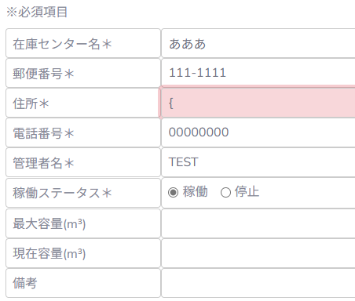

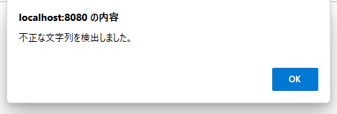

項番 |  | 1-6 | 電話番号、異常入力時の挙動を確認
 | 1.空白チェック
登録ボタン押下前 |  |  |  |  | 登録ボタン押下時 |  |  |  | 登録ボタン押下後
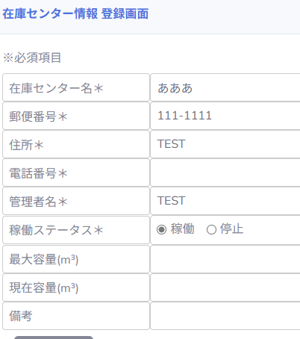
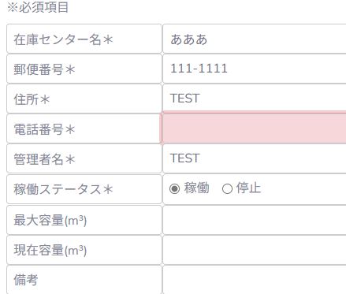

 | 2.文字数超過(21~)
登録ボタン押下前 |  |  |  |  | 登録ボタン押下時 |  |  |  | 登録ボタン押下後

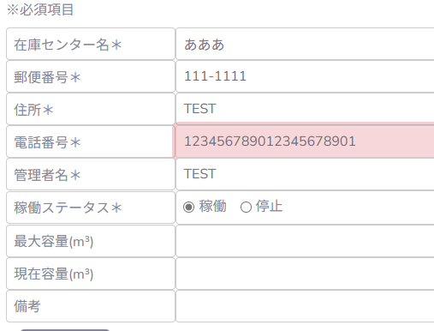
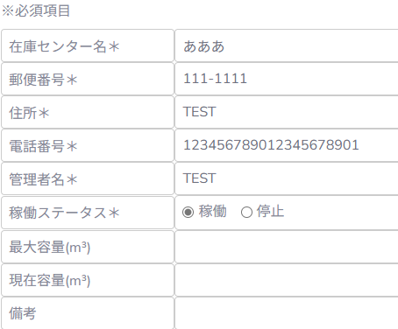

項番 |  | 1-7 | 管理者名、異常入力時の挙動を確認
 | 1.空白チェック
登録ボタン押下前 |  |  |  |  | 登録ボタン押下時 |  |  |  | 登録ボタン押下後
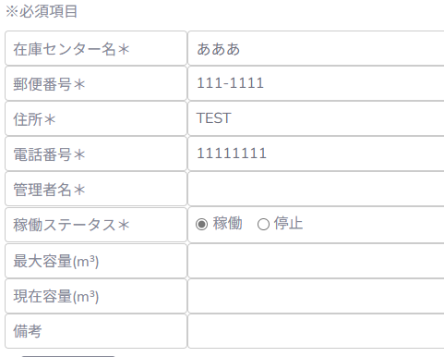

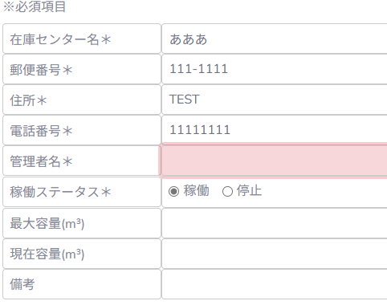

 | 2.文字数超過(101~)
登録ボタン押下前 |  |  |  |  | 登録ボタン押下時 |  |  |  | 登録ボタン押下後



 | 3.不正文字列
登録ボタン押下前 |  |  |  |  | 登録ボタン押下時 |  |  |  | 登録ボタン押下後

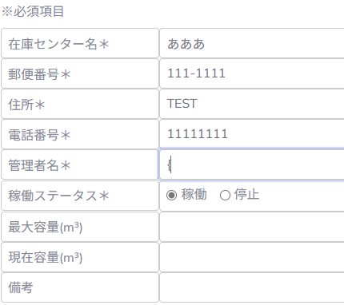
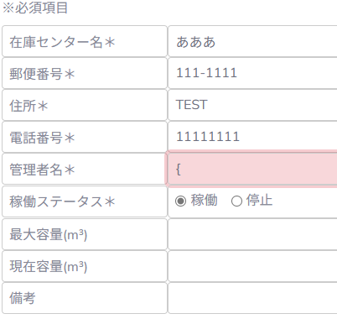

項番 |  | 1-8 | 最大容量、異常入力時の挙動を確認
 | 1.文字数超過(11~)
登録ボタン押下前 |  |  |  |  | 登録ボタン押下時 |  |  |  | 登録ボタン押下後
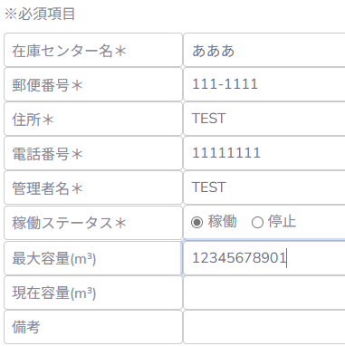
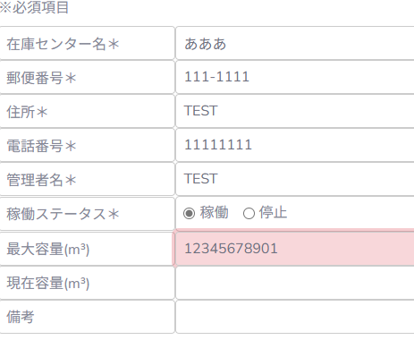

 | 2.不正文字列
登録ボタン押下前 |  |  |  |  | 登録ボタン押下時 |  |  |  | 登録ボタン押下後
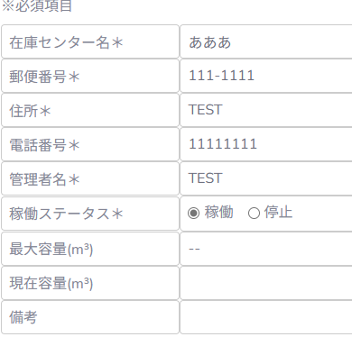
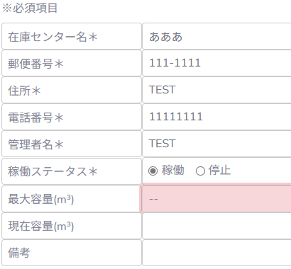

項番 |  | 1-９ | 現在容量、異常入力時の挙動を確認
 | 1.文字数超過(11~)
登録ボタン押下前 |  |  |  |  | 登録ボタン押下時 |  |  |  | 登録ボタン押下後
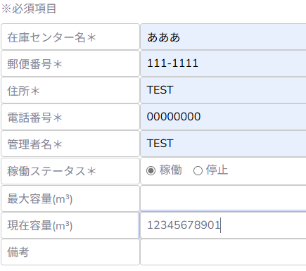
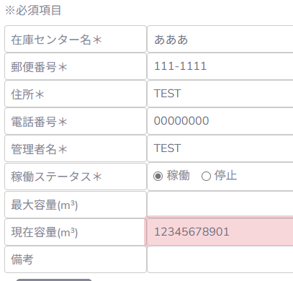

 | 2.不正文字列
登録ボタン押下前 |  |  |  |  | 登録ボタン押下時 |  |  |  | 登録ボタン押下後
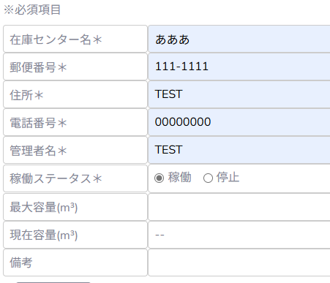
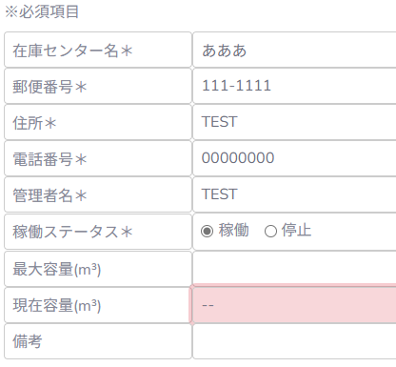

項番 |  | 1-10 | 備考、異常入力時の挙動を確認
 | 1.文字数超過(256~)
登録ボタン押下前 |  |  |  |  | 登録ボタン押下時 |  |  |  | 登録ボタン押下後

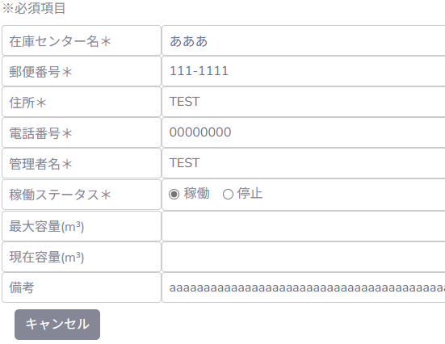
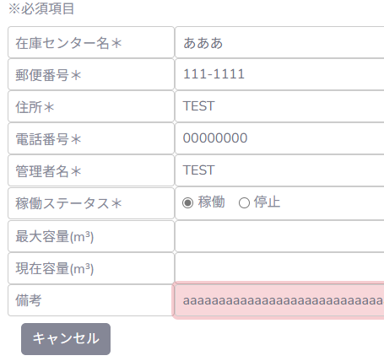

 | 2.不正文字列
登録ボタン押下前 |  |  |  |  | 登録ボタン押下時 |  |  |  | 登録ボタン押下後

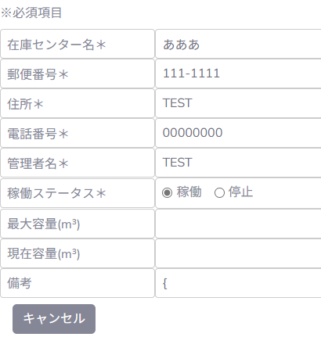
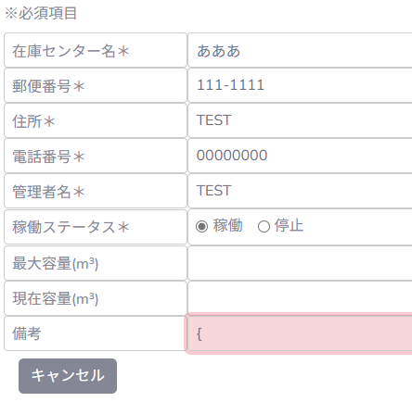

項番 |  | 1-11 | 各種異常入力時後のデータを確認
 | 1.全てのエラー登録を確認後、Workbenchで不正な登録データの有無を確認
・必須入力にデータのない不正データの登録なし
・登録日観点でもエラーで登録されたデータなし

障害ID_001
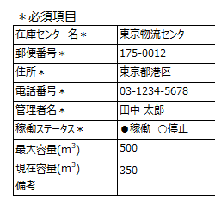
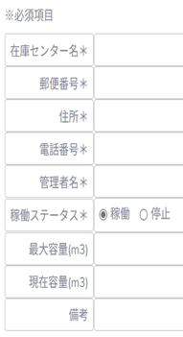
登録画面

・各種項目のラベルが右揃えになっている
・「³」が「３」になっている
・ラベル右側の余白が狭い

 | 仕様書

障害ID_002

登録画面
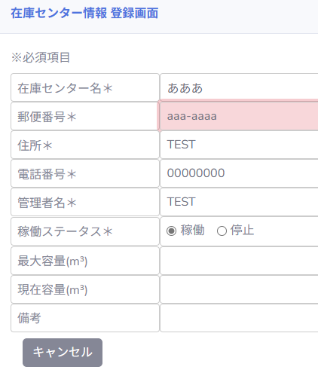

・不正な文字列の検出エラー条件で「XXX-XXXXの形式で入力してください。」エラーが表示
 | 登録実行時

障害ID_003
 | 登録画面
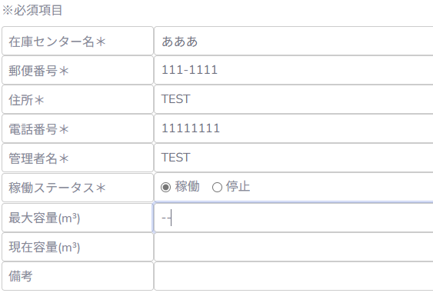

登録実行時

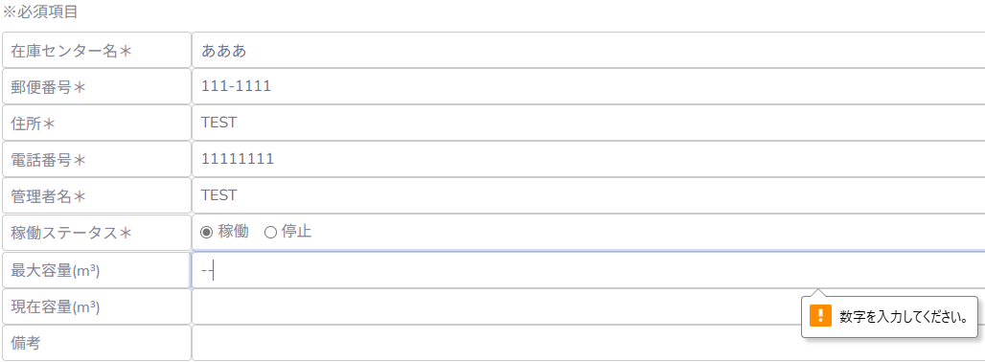

・エラー表示のポップアップが表示されず、別の表示形式で「数字を入力してください」エラーになる。

障害ID_004
登録画面


登録実行時


空白文字を誤って不正な文字列判定

障害ID_005
一覧画面

一覧に表示なし

・ステータス「稼働」で登録実行したのに「停止」でデータが存在。
DBソフト

